Лист1
Bug ID | Summary | Description | Steps to Reproduce | Expected Result | Actual Result | Priority | Severity | Additional Information
1 | Не повна зміна мови | Мова не змінилась на одній із кнопок зворотнього звязку | 1. Перейти на сайт https://www.volynia.com/ 2. Змінити мову на Польску або на англійську 3. Заскролити в саймий низ сайту | Що при зміні мови ми змінимо мову всюди і навіть на кнопках | При зміні мови, мова не змінилась в зворотньому звязку "Подобається" | Low | Minor
2 | Поля вводу немають зазначених обовязкових полів але вони є | Не вказані обовязкові поля | 1. Перейти на сайт https://www.volynia.com/ 2. Заскролити в самий низ 3. Ввести данні В поле І'мя та в текстове поле валідни данні, наприклад Данило для поля І'мя та для текст поля просто цифру 1 | Буде відправка | Немає відправки, тому що це обовязкове поле | Medium | Medium
3 | Відправка форми за некоректною адресою | Не правильна валідація | 1. Перейти на сайт https://www.volynia.com/ 2. Заскролити в самий низ 3. Заповнити вси дані в полях форми але вести в поле с поштою не коректу адресу наприклад її домену KavaKava314@gmai1l.com | Буде відображене повідомлення про невірну адресу | Система пропускає не валідну пошту | High | Medium
4 | Некоректний переклад | Мова не змінилась на одному із постів головноі сторінки | 1. Перейти на сайт https://www.volynia.com/ 2. Заскролити в самий низ | Мова буде зміненною всюди | Мова не змінилась на одному із постів | Low | Minor |   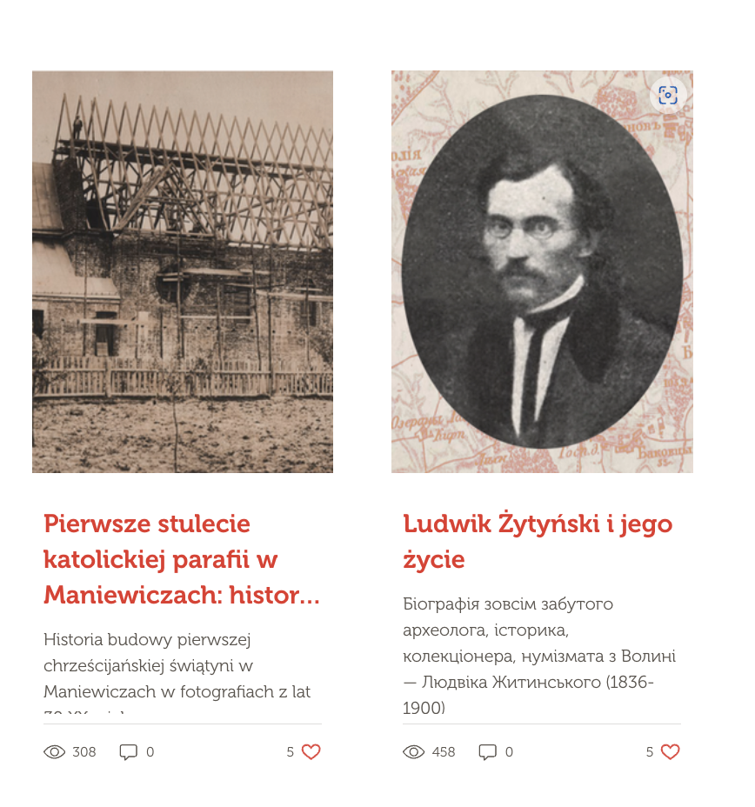
5 | Відправка форми за некоректною адресою | Не правильна валідація | 1. Перейти на сайт https://www.volynia.com/ 2. Заскролити в самий низ 3. Заповнити всі поля та вказати в полі Ім'я цифри на пріклад 333214 | Буде відображене повідомлення про некоректне ім'я | Система пропускає не валідне Ім'я | Low | Low
6 | Баг із локалізацією або налаштуванням пошуку | Пошук на різних мовах видає різні результати | 1. Перейти на сайт https://www.volynia.com/ 2. Заскролити в самий низ 3. На тискаєм на поле пошуку, розташоване у футері сайту 4. Вводимо цифри на приклад 2222 на ( мовах укр, англ, польска ) | Будуть виведенні однакові результати | Система виводить один результат і тількі якщо це укр мова | Medium | 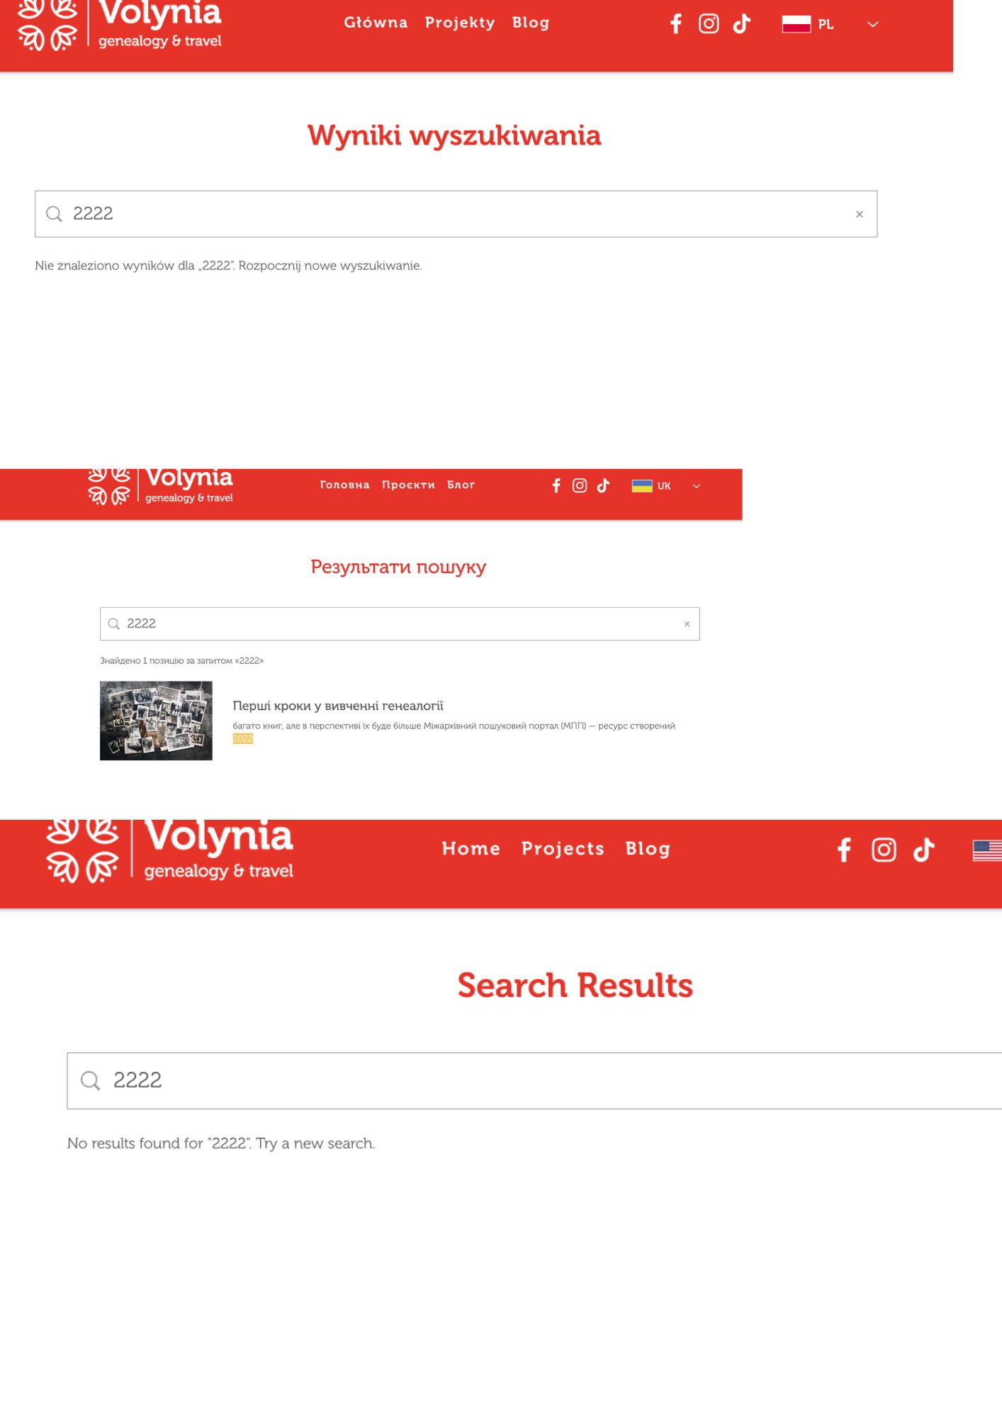 High

